Nội dung
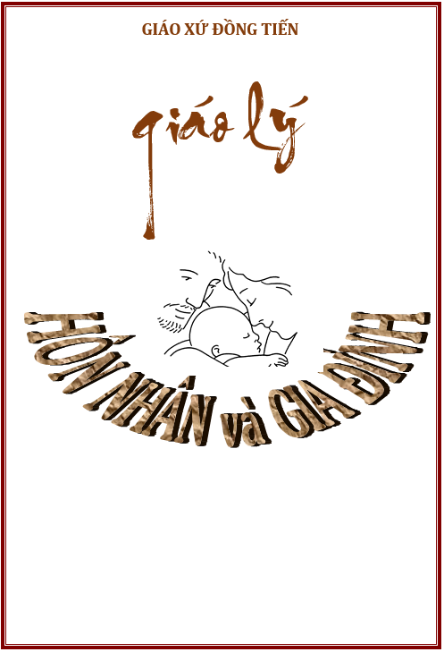
 |  |  |  |  | NOÄI DUNG KINH ÑOÏC HAÈNG NGAØY | KIEÅM TRA
 |  |  |  |  |  | KINH | G. LYÙ |  |  |  |  |  |  |  | ü
 |  |  |  |  | Bài 1: Làm dấu thánh giá | CHƯA ĐẠT | û | Linh mục Phêrô NGUYỄN VĂN QUANG |  |  |  |  |  |  | û
 |  |  |  |  | Bài 2: Kinh truyền tin | CHƯA ĐẠT | û | Chánh xứ Giáo xứ Đồng Tiến |  |  |  | LƯU Ý: Ô MÀU HỒNG TỰ NHẬP
 |  |  |  |  | Bài 3: Kinh lạy Nữ vương thiên đàng | CHƯA ĐẠT | û | Chứng nhận
 |  |  | K17-25/012 |  | Bài 4: Kinh lạy Cha | CHƯA ĐẠT | û |  | Học Viên: |  |  |  | MÃ SỐ | 012
 |  | NỘI DUNG GIÁO LÝ |  | KIỂM DIỆN | Bài 5: Kinh kính mừng | CHƯA ĐẠT | û |  | Sinh ngày: 00/01/1900
 |  | Bài 1: Ơn gọi Hôn Nhân trong chương trình của Thiên Chúa |  | VẮNG | Bài 6: Kinh sáng danh | CHƯA ĐẠT | û |  | Giáo xứ:
 |  | Bài 2: Hôn Nhân Công Giáo |  | VẮNG | Bài 7: Kinh lạy ơn Đức Chúa Thánh Thần | CHƯA ĐẠT | û |  | Giáo Phận:
 |  | Bài 3: Giáo luật về Bí Tích Hôn Phối |  | VẮNG | Bài 8: Kinh Tin | CHƯA ĐẠT | û |  |  |  |  | Nhập khóa học | 17-2025
 |  | Bìa 4: Hôn Nhân khác Tôn Giáo |  | VẮNG | Bài 9: Kinh cậy | CHƯA ĐẠT | û | Đã học xong chương trình GIÁO LÝ HÔN NHÂN VÀ DỰ TÒNG K17-2025 được tổ chức tại Giáo xứ Đồng Tiến từ ngày 08/07/2023 đến ngày 14/10/2023. Kết quả: |  |  |  | Tự điền ngày học | 2023-07-08 |  | 2023-10-14
 |  | Bài 5: Các thủ tục và nghi lễ Hôn Phối |  | VẮNG | Bài 10: Kinh kính mến | CHƯA ĐẠT | û
 |  | Bài 6: Sống thời kỳ đính hôn |  | VẮNG | Bài 11 : Kinh tin kính | CHƯA ĐẠT | û |  |  |  |  | Tự điền 2 điểm số : Giaó lý và Kinh
 |  | Bài 7: Tình yêu vợ chồng |  | VẮNG | Baài 12 : Kinh sáng soi | CHƯA ĐẠT | û |  | GIÁO LÝ |  | 7.0
 |  | Bài 8: Tính dục và Hôn Nhân |  | VẮNG | Bài 13: Kinh xét mình | CHƯA ĐẠT | û |  | KINH |  | 10.0
 |  | Bài 9: Hòa hợp vợ chồng - Sự khác biệt giữa nam và nữ |  | VẮNG | Bài 14: Kinh ăn năn tội | CHƯA ĐẠT | û |  | CHUYÊN CẦN |  | 0.0
 |  | Bài 10: Hòa hợp vợ chồng - Triển nở trong tình yêu |  | VẮNG | Bài 15: Kinh phó dâng | CHƯA ĐẠT | û |  | ĐIỂM TRUNG BÌNH |  | 5.67
 |  | Bài 11: Hòa hợp vợ chồng - Giải quyết những xung đột |  | VẮNG | Bài 16: Kinh lạy Nữ Vương | CHƯA ĐẠT | û |  | XẾP HẠNG |  | Trung Bình
 |  | Bài 12: Sự phân ly vợ chồng |  | VẮNG | Bài 17: Kinh cám ơn | CHƯA ĐẠT | û |  |  |  |  |  |  | 2025-11-27
 |  | Bài 13: Gia Đình là Hội Thánh tại gia |  | VẮNG | Bài 18: Kinh trông cậy | CHƯA ĐẠT | û |  |  | Giáo xứ Đồng Tiến, ngày 27 tháng 11 năm 2025
 |  | Bài 14: Linh đạo Hôn Nhân và Gia Đình |  | VẮNG | Bài 19: Kinh ba câu lạy | CHƯA ĐẠT | û |  |  | Linh Mục Chánh Xứ
Học Viên: |  | Bài 15: Các Bí tích trong đời sống Hôn Nhân và Gia Đình |  | VẮNG | Bài 20: Kinh mười điều răn | CHƯA ĐẠT | û
Sinh ngày: | 00/01/1900 | Bài 16: Cầu Nguyện trong gia đình |  | VẮNG | Bài 21: Kinh sáu điều răn | CHƯA ĐẠT | û
Giáo Xứ: |  | Bài 17: Sinh con có trách nhiệm |  | VẮNG | Bài 22: Kinh bảy phép bí tích | CHƯA ĐẠT | û
Giáo Phận: |  | Bài 18: Giáo dục con cái |  | VẮNG | Bài 23: Kinh 14 mối | CHƯA ĐẠT | û
Điện thoại: |  | Bài 19: Đạo Hiếu |  | VẮNG | Bài 24: Kinh cải tội bảy mối | CHƯA ĐẠT | û |  |  | Phêrô NGUYỄN VĂN QUANG
 |  | Bài 20: Những ngày lễ của gia đình |  | VẮNG | Bài 25: Kinh phúc thật tám mối | CHƯA ĐẠT | û
 |  | Bài 21: Gia đình và xã hội |  | VẮNG | Bài 26: Kinh mân côi (Vui, Thương, Mừng và Sáng) | CHƯA ĐẠT | û

Bằng Giáo lý
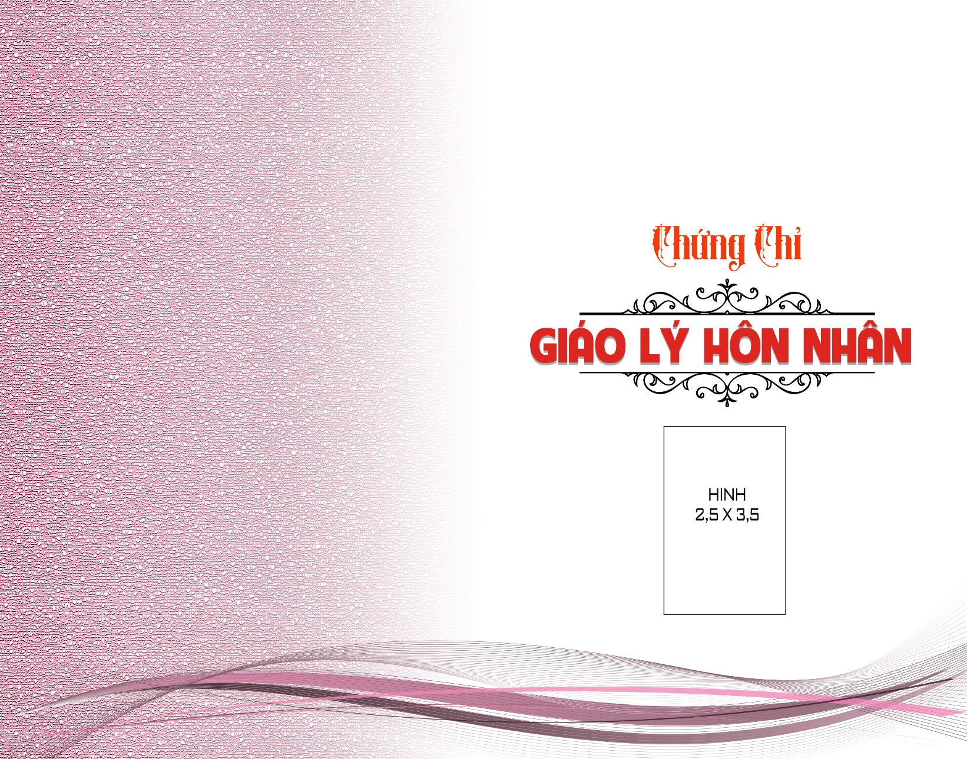
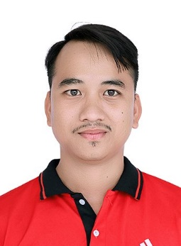
 |  | 0 |  | 0
 |  | Xóm Mới |  | 0 | Tự điền Giáo hạt | Xóm Mới

 |  | 2023-07-08 |  | 2023-10-14
 |  | Trung Bình
 | Giáo xứ Đồng Tiến |  | 27 | 11 2025

GLHN-K17-2025/012
 |  | Phêrô NGUYỄN VĂN QUANG

Giấy chứng nhận
 | GIÁO XỨ ĐỒNG TIẾN – Giáo Hạt Hàm Tân – Giáo Phận Phan Thiết |  |  |  | THÔNG TIN CẦN NHẬP
 | 587 Thống nhất - Kp.4 - P.Tân An - Lagi - Bình Thuận. ĐT: 02523706787
 | Email: petnguyenvanquang@gmail.com Web: giaoxudongtien.com

 | GIẤY CHỨNG NHẬN HỌC GIÁO LÝ
 | Kính gôûi: |  | Cha | Giuse NGUYỄN THANH CÔNG | KÍNH GỬI (Viết hoa tên riêng) | Giuse NGUYỄN THANH CÔNG
 |  |  | Chánh xứ , Gp.

 | Linh mục Phêrô Nguyễn Văn Quang Chánh xứ Đồng Tiến

 | Chứng nhận:

 | Anh |  |  |  | Giới tính (Anh hoặc Chị) | Anh
 | Sinh ngày 00/01/1900 tại , . |  |  |  | Thêm xã/phường,huyện và tỉnh
 | Con ông và bà .
 | Hiện cư ngụ tại , thuộc Giáo xứ , Giáo Hạt Xóm Mới, Giáo phận .

 | Điện thoại liên lạc: |  |  | 0
 | Anh đã học xong chương trình Giáo Lý Hôn Nhân và Dự Tòng được tổ chức tại Giáo xứ Đồng Tiến từ ngày 08/07/2023 đến ngày 14/10/2023.

 | Xếp loại : |  | Trung Bình
 | Chúc Cha luôn an vui !.

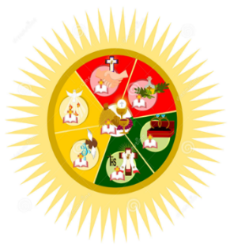
 |  | Giáo xứ Đồng Tiến, ngày 27 tháng 11 năm 2025
 |  |  |  | Linh mục Chánh Xứ

__________________________ |  |  |  | Phêrô NGUYỄN VĂN QUANG
CNHGL số 009-2025/GXĐT-PT |  |  |  |  | Số thứ tự chứng nhận giáo lý | 009

Bìa thư
GIAÙO XÖÙ ÑOÀNG TIEÁN - Giaùo Haït Haøm Taân - Giaùo Phaän Phan Thieát.
587 Thoáng Nhaát – Kp.4 – P. Taân An - Bình Thuaän. ÑT: 0252 370 6787
Email: petnguyenvanquang@gmail.com; Website: giaoxudongtien.com

Kính gôûi: | Cha Giuse NGUYỄN THANH CÔNG
 | Chánh xứ
 | Giáo phận

